README
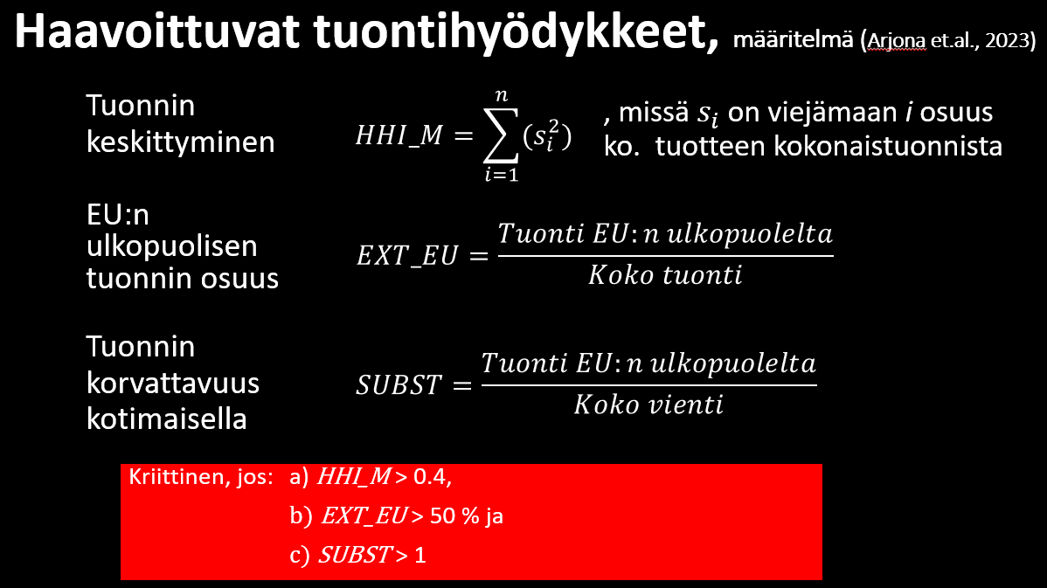

An enhanced methodology to monitor the EU’s strategic dependencies and vulnerabilities - European Commission

YHTEENVETO
Algoritmi | Tuonnin keskittyminen | EU:n ulkopuolisen tuonnin osuus | Tuonnin korvattavuus kotimaisella | Kriitiset | Kohtalaisen kriittiset | Lievästi kriittiset | Ei-kriittiset
00 - 99 (2002--.) KAIKKI RYHMÄT | 0.06 | 0.42 | 0.44 | 0 | 0 | 0 | 1
01 (2002--.) ELÄVÄT ELÄIMET | 0.22 | 0.12 | 0.24 | 0 | 0 | 0 | 1
02 (2002--.) LIHA JA MUUT SYÖTÄVÄT ELÄIMENOSAT | 0.13 | 0.11 | 0.16 | 0 | 0 | 0 | 1
03 (2002--.) KALAT SEKÄ ÄYRIÄISET, NILVIÄISET JA MUUT VEDESSÄ ELÄVÄT SELKÄRANGATTOMAT | 0.59 | 0.80 | 1.54 | 1 | 1 | 1 | 0
04 (2002--.) MAITO JA MEIJERITUOTTEET; LINNUNMUNAT; LUONNONHUNAJA; MUUALLE KUULUMATTOMAT ELÄINPERÄISET SYÖTÄVÄT TUOTTEET | 0.14 | 0.02 | 0.01 | 0 | 0 | 0 | 1
05 (2002--.) MUUALLE KUULUMATTOMAT ELÄINPERÄISET TUOTTEET | 0.21 | 0.20 | 0.58 | 0 | 0 | 0 | 1
06 (2002--.) ELÄVÄT PUUT JA MUUT ELÄVÄT KASVIT; SIPULIT, JUURET JA NIIDEN KALTAISET TUOTTEET; LEIKKOKUKAT JA LEIKKOVIHREÄ | 0.57 | 0.07 | 0.57 | 0 | 0 | 1 | 1
07 (2002--.) KASVIKSET SEKÄ TIETYT SYÖTÄVÄT KASVIT, JUURET JA MUKULAT | 0.20 | 0.08 | 1.21 | 0 | 0 | 1 | 1
08 (2002--.) SYÖTÄVÄT HEDELMÄT JA PÄHKINÄT; SITRUSHEDELMIEN JA MELONIN KUORET | 0.09 | 0.37 | 5.70 | 0 | 0 | 1 | 1
09 (2002--.) KAHVI, TEE, MATE JA MAUSTEET | 0.14 | 0.70 | 4.74 | 0 | 1 | 1 | 1
10 (2002--.) VILJA | 0.10 | 0.18 | 0.08 | 0 | 0 | 0 | 1
11 (2002--.) MYLLYTEOLLISUUSTUOTTEET; MALTAAT; TÄRKKELYS; INULIINI; VEHNÄGLUTEENI | 0.15 | 0.04 | 0.03 | 0 | 0 | 0 | 1
12 (2002--.) ÖLJYSIEMENET JA -HEDELMÄT; ERINÄISET SIEMENET JA HEDELMÄT; TEOLLISUUS- JA LÄÄKEKASVIT; OLJET JA KASVIREHU | 0.12 | 0.15 | 6.17 | 0 | 0 | 1 | 1
13 (2002--.) KUMILAKAT; KUMIT, HARTSIT JA MUUT KASVIMEHUT JA -UUTTEET | 0.12 | 0.20 | 2.43 | 0 | 0 | 1 | 1
14 (2002--.) KASVIPERÄISET PUNONTA- JA PALMIKOINTIAINEET; MUUALLE KUULUMATTOMAT KASVITUOTTEET | 0.21 | 0.15 | 2.48 | 0 | 0 | 1 | 1
15 (2002--.) ELÄIN-, KASVI- JA MIKROBIRASVAT JA -ÖLJYT SEKÄ NIIDEN PILKKOUTUMISTUOTTEET; VALMISTETUT RAVINTORASVAT; ELÄIN- JA KASVIVAHAT | 0.38 | 0.06 | 0.73 | 0 | 0 | 0 | 1
16 (2002--.) LIHASTA, KALASTA, ÄYRIÄISISTÄ, NILVIÄISISTÄ, MUISTA VEDESSÄ ELÄVISTÄ SELKÄRANGATTOMISTA TAI HYÖNTEISISTÄ VALMISTETUT TUOTTEET | 0.09 | 0.23 | 2.12 | 0 | 0 | 1 | 1
17 (2002--.) SOKERI JA SOKERIVALMISTEET | 0.14 | 0.08 | 0.20 | 0 | 0 | 0 | 1
18 (2002--.) KAAKAO JA KAAKAOVALMISTEET | 0.18 | 0.06 | 0.17 | 0 | 0 | 0 | 1
19 (2002--.) VILJASTA, JAUHOISTA, TÄRKKELYKSESTÄ TAI MAIDOSTA VALMISTETUT TUOTTEET; LEIPOMATUOTTEET | 0.11 | 0.09 | 0.50 | 0 | 0 | 0 | 1
20 (2002--.) KASVIKSISTA, HEDELMISTÄ, PÄHKINÖISTÄ TAI MUISTA KASVINOSISTA VALMISTETUT TUOTTEET | 0.08 | 0.19 | 3.77 | 0 | 0 | 1 | 1
21 (2002--.) ERINÄISET ELINTARVIKEVALMISTEET | 0.10 | 0.16 | 0.52 | 0 | 0 | 0 | 1
22 (2002--.) JUOMAT, ETYYLIALKOHOLI (ETANOLI) JA ETIKKA | 0.07 | 0.26 | 0.63 | 0 | 0 | 0 | 1
23 (2002--.) ELINTARVIKETEOLLISUUDEN JÄTETUOTTEET JA JÄTTEET; VALMISTETTU REHU | 0.10 | 0.14 | 0.61 | 0 | 0 | 0 | 1
24 (2002--.) TUPAKKA JA VALMISTETUT TUPAKANKORVIKKEET; TUOTTEET, MYÖS NIKOTIINIA SISÄLTÄVÄT, JOTKA ON TARKOITUS HENGITTÄÄ SISÄÄN ILMAN POLTTAMISTA; MUUT NIKOTIINIA SISÄLTÄVÄT TUOTTEET, JOTKA ON TARKOITETTU IHMISTEN NIKOTIININSAANTIIN | 0.14 | 0.03 | 0.84 | 0 | 0 | 0 | 1
25 (2002--.) SUOLA; RIKKI; MAA- JA KIVILAJIT; KIPSI, KALKKI JA SEMENTTI | 0.10 | 0.44 | 1.12 | 0 | 0 | 1 | 1
26 (2002--.) MALMIT, KUONA JA TUHKA | 0.10 | 0.67 | 1.54 | 0 | 1 | 1 | 1
27 (2002--.) KIVENNÄISPOLTTOAINEET, KIVENNÄISÖLJYT JA NIIDEN TISLAUSTUOTTEET; BITUMISET AINEET; KIVENNÄISVAHAT | 0.23 | 0.70 | 1.34 | 0 | 1 | 1 | 1
28 (2002--.) KEMIALLISET ALKUAINEET JA EPÄORGAANISET YHDISTEET; JALOMETALLIEN, HARVINAISTEN MAAMETALLIEN, RADIOAKTIIVISTEN ALKUAINEIDEN JA ISOTOOPPIEN ORGAANISET JA EPÄORGAANISET YHDISTEET | 0.08 | 0.46 | 0.49 | 0 | 0 | 0 | 1
29 (2002--.) ORGAANISET KEMIALLISET YHDISTEET | 0.13 | 0.51 | 0.56 | 0 | 0 | 1 | 1
30 (2002--.) FARMASEUTTISET TUOTTEET | 0.09 | 0.29 | 0.34 | 0 | 0 | 0 | 1
31 (2002--.) LANNOITTEET | 0.13 | 0.64 | 0.25 | 0 | 0 | 1 | 1
32 (2002--.) PARKITUS- JA VÄRIUUTTEET; TANNIINIT JA NIIDEN JOHDANNAISET; VÄRIT, PIGMENTIT JA MUUT VÄRIAINEET; MAALIT JA LAKAT; KITTI SEKÄ MUUT TÄYTE- JA TIIVISTYSTAHNAT; PAINOVÄRIT, MUSTE JA TUSSI | 0.11 | 0.20 | 0.31 | 0 | 0 | 0 | 1
33 (2002--.) HAIHTUVAT ÖLJYT JA RESINOIDIT; HAJUSTE-, KOSMEETTISET JA TOALETTIVALMISTEET | 0.08 | 0.22 | 1.00 | 0 | 0 | 1 | 1
34 (2002--.) SAIPPUA JA SUOPA, ORGAANISET PINTA-AKTIIVISET AINEET, PESUVALMISTEET, VOITELUVALMISTEET, TEKOVAHAT, VALMISTETUT VAHAT, KIILLOTUS-, HANKAUS- JA PUHDISTUSVALMISTEET, KYNTTILÄT JA NIIDEN KALTAISET TUOTTEET, MUOVAILUMASSAT, ”HAMMASVAHAT” J | 0.08 | 0.19 | 1.04 | 0 | 0 | 1 | 1
35 (2002--.) VALKUAISAINEET; MODIFIOIDUT TÄRKKELYKSET; LIIMAT JA LIISTERIT; ENTSYYMIT | 0.12 | 0.14 | 0.07 | 0 | 0 | 0 | 1
36 (2002--.) RÄJÄHDYSAINEET; PYROTEKNISET TUOTTEET; TULITIKUT; PYROFORISET SEOKSET; HELPOSTI SYTTYVÄT AINEET | 0.08 | 0.29 | 0.16 | 0 | 0 | 0 | 1
37 (2002--.) VALOKUVAUS- JA ELOKUVAUSVALMISTEET | 0.21 | 0.46 | 0.77 | 0 | 0 | 0 | 1
38 (2002--.) ERINÄISET KEMIALLISET TUOTTEET | 0.12 | 0.38 | 0.36 | 0 | 0 | 0 | 1
39 (2002--.) MUOVIT JA MUOVITAVARAT | 0.09 | 0.22 | 0.24 | 0 | 0 | 0 | 1
40 (2002--.) KUMI JA KUMITAVARAT | 0.06 | 0.41 | 0.51 | 0 | 0 | 0 | 1
41 (2002--.) RAAKAVUODAT JA -NAHAT (MUUT KUIN TURKISNAHAT) SEKÄ MUOKATTU NAHKA | 0.34 | 0.02 | 0.01 | 0 | 0 | 0 | 1
42 (2002--.) NAHKATAVARAT; SATULA- JA VALJASTEOKSET; MATKATARVIKKEET, KÄSILAUKUT JA NIIDEN KALTAISET SÄILYTYSESINEET; SUOLESTA VALMISTETUT TAVARAT | 0.18 | 0.62 | 2.28 | 0 | 1 | 1 | 1
43 (2002--.) TURKISNAHAT JA TEKOTURKIKSET; NIISTÄ VALMISTETUT TAVARAT | 0.20 | 0.04 | 0.02 | 0 | 0 | 0 | 1
44 (2002--.) PUU JA PUUSTA VALMISTETUT TAVARAT; PUUHIILI | 0.21 | 0.07 | 0.02 | 0 | 0 | 0 | 1
45 (2002--.) KORKKI JA KORKKITAVARAT | 0.65 | 0.89 | 37.06 | 1 | 1 | 1 | 0
46 (2002--.) OLJESTA, ESPARTOSTA TAI MUISTA PUNONTA- TAI PALMIKOINTIAINEISTA VALMISTETUT TAVARAT; KORI- JA PUNONTATEOKSET | 0.21 | 0.81 | 4.11 | 0 | 1 | 1 | 1
47 (2002--.) PUUSTA TAI MUUSTA KUITUISESTA SELLULOOSA-AINEESTA VALMISTETTU MASSA; KERÄYSPAPERI, -KARTONKI JA -PAHVI (-JÄTE) | 0.30 | 0.69 | 0.06 | 0 | 0 | 1 | 1
48 (2002--.) PAPERI, KARTONKI JA PAHVI; PAPERIMASSA-, PAPERI-, KARTONKI- JA PAHVITAVARAT | 0.13 | 0.14 | 0.01 | 0 | 0 | 0 | 1
49 (2002--.) KIRJAT, SANOMALEHDET, KUVAT JA MUUT PAINOTUOTTEET; KÄSIKIRJOITUKSET, KONEKIRJOITUKSET JA TYÖPIIRUSTUKSET | 0.11 | 0.31 | 0.95 | 0 | 0 | 0 | 1
50 (2002--.) SILKKI | 0.22 | 0.77 | 39.17 | 0 | 1 | 1 | 1
51 (2002--.) VILLA SEKÄ HIENO JA KARKEA ELÄIMENKARVA; JOUHILANKA JA JOUHESTA KUDOTUT KANKAAT | 0.18 | 0.50 | 6.06 | 0 | 0 | 1 | 1
52 (2002--.) PUUVILLA | 0.10 | 0.45 | 1.50 | 0 | 0 | 1 | 1
53 (2002--.) MUUT KASVITEKSTIILIKUIDUT; PAPERILANKA JA KUDOTUT PAPERILANKAKANKAAT | 0.17 | 0.19 | 0.31 | 0 | 0 | 0 | 1
54 (2002--.) TEKOKUITUFILAMENTIT | 0.10 | 0.35 | 3.49 | 0 | 0 | 1 | 1
55 (2002--.) KATKOTUT TEKOKUIDUT | 0.13 | 0.38 | 6.60 | 0 | 0 | 1 | 1
56 (2002--.) VANU, HUOPA JA KUITUKANGAS; ERIKOISLANGAT; SIDE- JA PURJELANKA, NUORA JA KÖYSI SEKÄ NIISTÄ VALMISTETUT TAVARAT | 0.08 | 0.19 | 0.16 | 0 | 0 | 0 | 1
57 (2002--.) MATOT JA MUUT LATTIANPÄÄLLYSTEET TEKSTIILIAINETTA | 0.11 | 0.47 | 2.72 | 0 | 0 | 1 | 1
58 (2002--.) KUDOTUT ERIKOISKANKAAT; TUFTATUT TEKSTIILIKANKAAT; PITSIT; KUVAKUDOKSET; KORISTEPUNOKSET; KORUOMPELUKSET | 0.10 | 0.37 | 0.49 | 0 | 0 | 0 | 1
59 (2002--.) KYLLÄSTETYT, PÄÄLLYSTETYT, PEITETYT TAI KERROSTETUT TEKSTIILIKANKAAT; TEKSTIILITAVARAT, JOLLAISET SOVELTUVAT TEKNISIIN TARKOITUKSIIN | 0.09 | 0.29 | 0.33 | 0 | 0 | 0 | 1
60 (2002--.) NEULOKSET | 0.11 | 0.20 | 0.25 | 0 | 0 | 0 | 1
61 (2002--.) VAATTEET JA VAATETUSTARVIKKEET, NEULOSTA | 0.14 | 0.79 | 5.72 | 0 | 1 | 1 | 1
62 (2002--.) VAATTEET JA VAATETUSTARVIKKEET, MUUTA KUIN NEULOSTA | 0.14 | 0.74 | 2.75 | 0 | 1 | 1 | 1
63 (2002--.) MUUT SOVITETUT TEKSTIILITAVARAT; SARJAT; KÄYTETYT VAATTEET JA MUUT KÄYTETYT TEKSTIILITAVARAT; LUMPUT | 0.12 | 0.75 | 2.23 | 0 | 1 | 1 | 1
64 (2002--.) JALKINEET, NILKKAIMET JA NIIDEN KALTAISET TAVARAT; NIIDEN OSAT | 0.15 | 0.68 | 2.05 | 0 | 1 | 1 | 1
65 (2002--.) PÄÄHINEET JA NIIDEN OSAT | 0.21 | 0.72 | 5.08 | 0 | 1 | 1 | 1
66 (2002--.) SATEENVARJOT, PÄIVÄNVARJOT, KÄVELYKEPIT, ISTUINKEPIT, RUOSKAT, RATSUPIISKAT SEKÄ NIIDEN OSAT | 0.51 | 0.74 | 4.80 | 1 | 1 | 1 | 0
67 (2002--.) VALMISTETUT HÖYHENET JA UNTUVAT SEKÄ HÖYHENISTÄ TAI UNTUVISTA VALMISTETUT TAVARAT; TEKOKUKAT; HIUKSISTA VALMISTETUT TAVARAT | 0.39 | 0.83 | 11.65 | 0 | 1 | 1 | 1
68 (2002--.) KIVESTÄ, KIPSISTÄ, SEMENTISTÄ, ASBESTISTA, KIILTEESTÄ TAI NIIDEN KALTAISESTA AINEESTA VALMISTETUT TAVARAT | 0.08 | 0.25 | 0.21 | 0 | 0 | 0 | 1
69 (2002--.) KERAAMISET TUOTTEET | 0.07 | 0.42 | 1.12 | 0 | 0 | 1 | 1
70 (2002--.) LASI JA LASITAVARAT | 0.10 | 0.24 | 0.29 | 0 | 0 | 0 | 1
71 (2002--.) LUONNONHELMET JA VILJELLYT HELMET, JALO- JA PUOLIJALOKIVET, JALOMETALLIT, JALOMETALLILLA PLETEROIDUT METALLIT JA NÄISTÄ VALMISTETUT TAVARAT; EPÄAIDOT KORUT; METALLIRAHAT | 0.11 | 0.55 | 0.04 | 0 | 0 | 1 | 1
72 (2002--.) RAUTA JA TERÄS | 0.14 | 0.16 | 0.09 | 0 | 0 | 0 | 1
73 (2002--.) RAUTA- JA TERÄSTAVARAT | 0.08 | 0.30 | 0.52 | 0 | 0 | 0 | 1
74 (2002--.) KUPARI JA KUPARITAVARAT | 0.24 | 0.10 | 0.07 | 0 | 0 | 0 | 1
75 (2002--.) NIKKELI JA NIKKELITAVARAT | 0.77 | 0.99 | 0.60 | 0 | 1 | 1 | 1
76 (2002--.) ALUMIINI JA ALUMIINITAVARAT | 0.10 | 0.32 | 0.43 | 0 | 0 | 0 | 1
78 (2002--.) LYIJY JA LYIJYTAVARAT | 0.42 | 0.91 | 5.99 | 1 | 1 | 1 | 0
79 (2002--.) SINKKI JA SINKKITAVARAT | 0.34 | 0.73 | 0.01 | 0 | 0 | 1 | 1
80 (2002--.) TINA JA TINATAVARAT | 0.30 | 0.01 | 0.03 | 0 | 0 | 0 | 1
81 (2002--.) MUUT EPÄJALOT METALLIT; KERMETIT; NIISTÄ VALMISTETUT TAVARAT | 0.40 | 0.80 | 1.59 | 0 | 1 | 1 | 1
82 (2002--.) TYÖKALUT JA -VÄLINEET SEKÄ VEITSET, LUSIKAT JA HAARUKAT, EPÄJALOA METALLIA; NIIDEN EPÄJALOA METALLIA OLEVAT OSAT | 0.12 | 0.48 | 0.94 | 0 | 0 | 0 | 1
83 (2002--.) ERINÄISET EPÄJALOSTA METALLISTA VALMISTETUT TAVARAT | 0.10 | 0.40 | 0.44 | 0 | 0 | 0 | 1
84 (2002--.) YDINREAKTORIT, HÖYRYKATTILAT, KONEET JA MEKAANISET LAITTEET; NIIDEN OSAT | 0.08 | 0.39 | 0.36 | 0 | 0 | 0 | 1
85 (2002--.) SÄHKÖKONEET JA -LAITTEET SEKÄ NIIDEN OSAT; ÄÄNEN TALLENNUS- TAI TOISTOLAITTEET, TELEVISIOKUVAN TAI -ÄÄNEN TALLENNUS- TAI TOISTOLAITTEET SEKÄ TÄLLAISTEN TAVAROIDEN OSAT JA TARVIKKEET | 0.15 | 0.58 | 0.70 | 0 | 0 | 1 | 1
86 (2002--.) RAUTATIEVETURIT, RAITIOMOOTTORIVAUNUT JA MUU LIIKKUVA KALUSTO SEKÄ NIIDEN OSAT; RAUTATIE- JA RAITIOTIERADAN VARUSTEET JA KIINTEÄT LAITTEET SEKÄ NIIDEN OSAT; KAIKENLAISET MEKAANISET (MYÖS SÄHKÖMEKAANISET) LIIKENNEMERKINANTOLAITTEET | 0.23 | 0.07 | 0.22 | 0 | 0 | 0 | 1
87 (2002--.) KULJETUSVÄLINEET JA KULKUNEUVOT, MUUT KUIN RAUTATIEN TAI RAITIOTIEN LIIKKUVAAN KALUSTOON KUULUVAT, SEKÄ NIIDEN OSAT JA TARVIKKEET | 0.13 | 0.24 | 0.47 | 0 | 0 | 0 | 1
88 (2002--.) ILMA-ALUKSET, AVARUUSALUKSET SEKÄ NIIDEN OSAT | 0.19 | 0.52 | 1.08 | 0 | 1 | 1 | 1
89 (2002--.) ALUKSET JA UIVAT RAKENTEET | 0.27 | 0.77 | 0.04 | 0 | 0 | 1 | 1
90 (2002--.) OPTISET, VALOKUVAUS-, ELOKUVA-, MITTAUS-, TARKISTUS-, TARKKUUS-, LÄÄKETIETEELLISET TAI KIRURGISET KOJEET JA LAITTEET; NIIDEN OSAT JA TARVIKKEET | 0.08 | 0.47 | 0.31 | 0 | 0 | 0 | 1
91 (2002--.) KELLOT JA NIIDEN OSAT | 0.24 | 0.82 | 6.37 | 0 | 1 | 1 | 1
92 (2002--.) SOITTIMET; NIIDEN OSAT JA TARVIKKEET | 0.11 | 0.50 | 7.40 | 0 | 1 | 1 | 1
93 (2002--.) ASEET JA AMPUMATARVIKKEET; NIIDEN OSAT JA TARVIKKEET | 0.16 | 0.51 | 0.25 | 0 | 0 | 1 | 1
94 (2002--.) HUONEKALUT; VUOTEIDEN JOUSTINPOHJAT JA VUODEVARUSTEET, KUTEN PATJAT JA TYYNYT, SEKÄ NIIDEN KALTAISET PEHMUSTETUT SISUSTUSTAVARAT; VALAISIMET JA VALAISTUSVARUSTEET, MUUALLE KUULUMATTOMAT; VALOKILVET JA NIIDEN KALTAISET TAVARAT; TEHDASVALMIS | 0.11 | 0.30 | 0.62 | 0 | 0 | 0 | 1
95 (2002--.) LELUT, PELIT JA URHEILUVÄLINEET; NIIDEN OSAT JA TARVIKKEET | 0.25 | 0.62 | 1.71 | 0 | 1 | 1 | 1
96 (2002--.) ERINÄISET TAVARAT | 0.11 | 0.28 | 2.28 | 0 | 0 | 1 | 1
97 (2002--.) TAIDETEOKSET, KOKOELMAESINEET JA ANTIIKKIESINEET | 0.20 | 0.91 | 0.86 | 0 | 0 | 1 | 1
98 (2002--.) KOKONAISET TEOLLISUUSLAITOKSET | 0.58 | 0.00 | 0.00 | 0 | 0 | 1 | 1
99 (2002--.) Erittelemättömät | 0.11 | 0.41 | 0.39 | 0 | 0 | 0 | 1
XX (2002--.) 87 JA 93 RYHMÄ YHDESSÄ (2002-2023) | 0.00 |  |  | 0 | 0 | 0 | 1

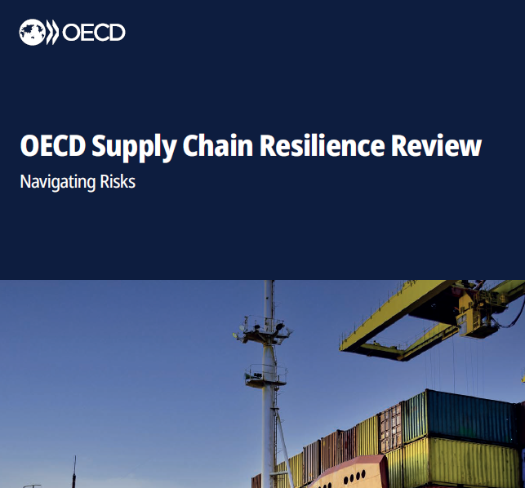

 | OECD:n raportin mukaan liiallista ulkomaankaupan keskittymistä voidaan hallita kolmen keinon avulla. Suomella on jo ennestään paljon kokemusta liiallisesta ulkomaankaupan keskittymisestä Venäjän kanssa, johon jo Paasikivi totesi ettei kaupan pitäisi koskaan kasvaa yli 15 prosentin viennistä. Tästä seurasi lama 90-luvulla ja uudet ongelmat v. 2022 sodan seurauksena. OECD:n raportin mukaan tuontiketjut ovat usein erittäin monimutkaisia ja vaativat useita tuotantovaiheita ja rajanylityksiä. OECD:n raportti näkee uhkana, että tuotantoketjujen kotimaisuus asteen nosto voisi vähentää ulkomaankauppaa jopa viidenneksellä ja pudottaa globaalia BKT:tä n. 5%. OECD suosittelee tuotantoketjujen hallintaan kotimaisuus asteen nostamisen sijaan kolmea keinoa: varastomäärien kasvattamista, hajauttamista (saman tuotteen hankkimista useasta eri lähteestä) ja henkilökunnan valimistelemisella ongelmatilainteisiin (koulutukset jne.).

